基礎設計
クエスト基礎設計フォーマット


 | 基本情報

 |  | クエスト名 | 彦星襲来！
 |  | 難易度 | ウィザード級/超絶級
 |  | ボスキャラクター名称 | 彦星
 |  | 特徴 | 属性 緑 種族 ゴッド

 |  | ステージギミック | なし
 |  | フロア構成要望 | 4フロア （ウィザードではあるが、期間限定の季節イベなので少し遊びやすくするため４フロアとします。）
 |  | 実現したいユーザー体験 | ◆R６パーティ想定の難易度 R６パーティを想定した難易度としますが、期間限定の季節イベントのため、特定ユニットがいないと攻略できないようなバランスにならないようにします。 ◆七夕ガチャ限定の対抗ユニット織姫が活躍できる 織姫のスキルがハートパネルの出現率を０にするものなので、 ハートパネルが多いと不利な状況に陥るクエスト設計にし、 織姫の価値を出します。そのため、彦星戦では、「ハートを吸収する」スキルを使用してくるようにします。 （織姫のスキル） ２ターンハートパネルの出現率を0にする+ランダムで7つ 赤ボムパネルを生成し、時限パネルをCパネルに変換 （織姫のCスキル） 1体に特大ダメージ/1ターン赤属性の攻撃力中UP ◆彦星と織姫が織りなす世界観を楽しむ 彦星は相当な女好きということで、「彦星に口説かれ、惚れてしまった女性ユニットが、彦星を守ろうと襲ってくる」、という設定を演出するために、１～３ステージに登場するユニットは全て女性ユニットとし、彦星への愛を表現するようなセリフを言わせます。 また、「チャラい彦星をシメに行く織姫」といった世界観があるため、織姫をパーティにいれた時だけ彦星のセリフが変化します。 例）彦星は撃破すると正気に戻り、鬼の形相をした織姫を見て めちゃくちゃ焦る。（といったことが伝わるセリフを表示） | 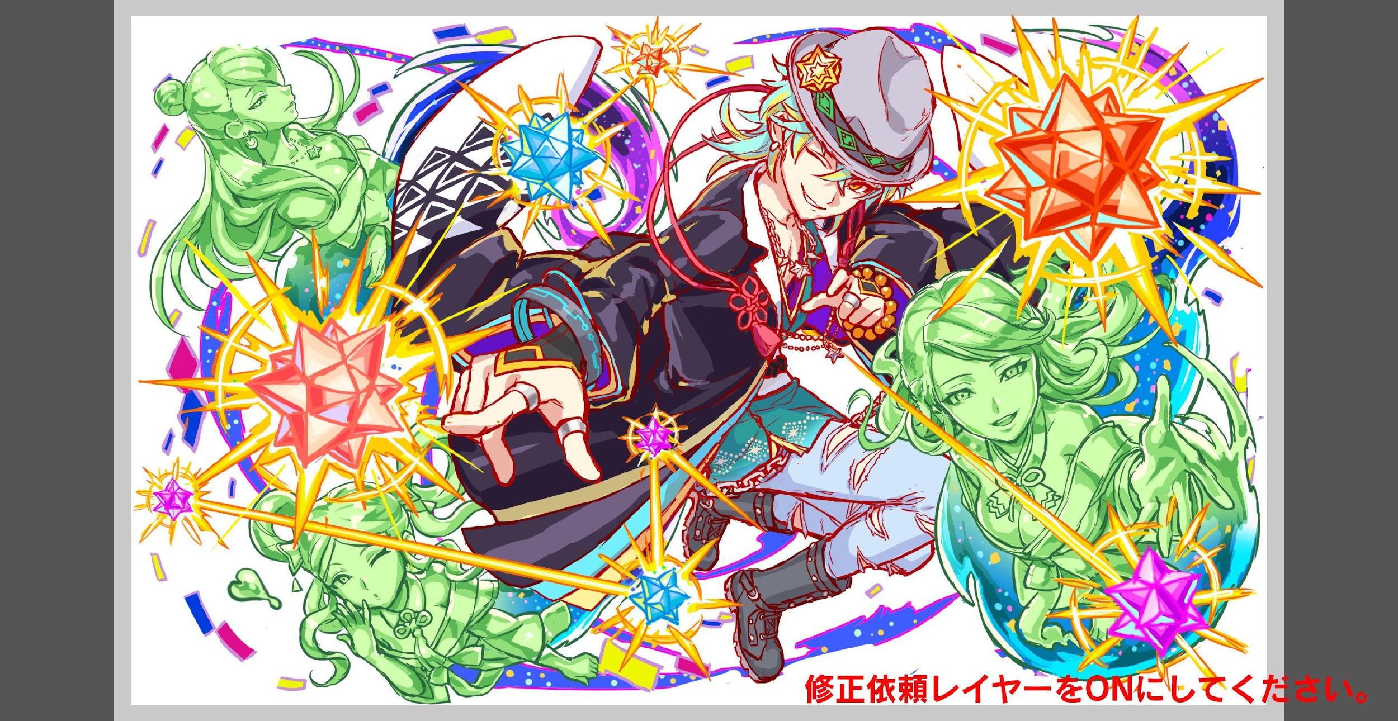

 |  | 初回クリア報酬 | ポリゴン １個 （難易度ごとに１つずつ）

 |  | 補足

 | 活躍させたいユニット
 |  |  |  |  |  | ※Wiz級 |  |  |  |  |  |  |  |  |  |  | ※超絶級
 |  | ユニット名 | 概要コメント |  |  | ID | ユニット名 | Level | HP | HP＋値 | attack | attack＋値 | heal | heal＋値 | ユニットスキル | クラッシュスキル | ID | ユニット名 | Level | HP | HP＋値 | attack | attack＋値 | heal | heal＋値 | ユニットスキル | クラッシュスキル
 |  | 希紡の天帝姫 織姫 | ・攻撃タイプ。 ・2ターンハートパネルの出現率を0にする+ランダムで7つ赤ボムパネルを生成し、時限パネルをCパネルに変換 →彦星対抗ユニット |  |  | 1042 | 希紡の天帝姫 織姫 | 99 | 7725 | 99 | 5127 |  | 2394 |  | 2ターンハートパネルの出現率を0にする+ランダムで7つ赤ボムパネルを生成し、時限パネルをCパネルに変換 | 1体に特大ダメージ 1ターン赤属性の攻撃力中UP | 1041 SS | 織姫 | 80 | 4560 |  | 3944 |  | 1750 |  | 2ターンハートパネルの出現率を0にする+ランダムで7つ赤ボムパネルを生成し、時限パネルをCパネルに変換 | 1体に特大ダメージ 1ターン赤属性の攻撃力中UP
 |  | 咲き誇る旅航者 親指姫 | ・回復タイプ。 ・ハート無効解除+特大回復+全体にダメージ攻撃 →３ステージ目でハート無効にしてくる敵を用意。 |  |  | 811 | 咲き誇る旅航者 親指姫 | 99 | 4888 |  | 3164 |  | 4539 |  | ハート無効解除+特大回復+全体にダメージ攻撃 | １体に大ダメージ+ HPを中回復 | 391 SS | 燕翼の旅人 親指姫 | 80 | 3215 |  | 2469 |  | 4067 |  | ハート無効解除+特大回復+全体にダメージ攻撃 | １体に大ダメージ+ HPを中回復
 |  | 凶心者の聖儀 アーサー | ・バランスタイプ。 ・青パネルを破壊して全体攻撃+緑パネルを赤パネルに変換+1ターンCパネル生成短縮(特大) →バグマ枠。 →赤パネルを緑パネルに変換する敵ユニットを出して、 アーサーのスキルで大ダメージを与えられるようにする。 |  |  | 820 | 凶心者の聖儀 アーサー | 99 | 6091 |  | 3744 |  | 2951 |  | 青パネルを破壊して全体攻撃+緑パネルを赤パネルに変換+1ターンCパネル生成短縮(特大) | 1体に大ダメージ ヒューマンに効果超大 | 473 S | 凶堅なる正義 アーサー | 80 | 4230 |  | 3381 |  | 2595 |  | 青パネルを破壊して全体攻撃+緑パネルを赤パネルに変換+1ターンCパネル生成短縮(特大) | 1体に大ダメージ ヒューマンに効果超大
 |  | 君臨大御神 アマテラス | ・攻撃タイプ。 3ターンの間赤属性のユニットの攻撃力を小UP+防御力と回復力を特大UP。 →スキルで全体を通してサポート役に。 |  |  | 810 | 君臨大御神 アマテラス | 99 | 5933 |  | 5981 | 99 | 2230 |  | 3ターンの間赤属性のユニットの攻撃力を小UP+防御力と回復力を特大UP。 | 1体に大ダメージ ゴッドに効果特大 | 279 S | 統空大神 アマテラス | 80 | 4450 |  | 3744 |  | 1673 |  | 3ターンの間赤属性のユニットの攻撃力を小UP+防御力と回復力を特大UP。 | 1体に大ダメージ ゴッドに効果特大

 | フロア構成

 |  | フロア１
 |  | 登場ユニット | 概要・行動パターン | speed | 攻撃力目安
 |  | R4 緑 魔性妖艶 かぐや | 【開幕】セリフのみ 【２ターン毎】全体攻撃 【HP５０％以下】全ユニットの４ターン回復力を０にする ----------------- ＜攻略要素＞ ・アーサーのCスキルがヒューマンのかぐやに有効 ・HP２５％以下で回復力を０にされるので、Cパネルをためて 一気に倒すのがgood。 | 2 | 10286
 |  | R1 緑 マイ | 【HP50％以下】攻撃力UP | 1 | 4761
 |  | R２ 緑 マイ | 【HP50％以下】攻撃力UP | 1 | 4839

 |  | フロア2
 |  | 登場ユニット | 概要・行動パターン | speed | 攻撃力目安
 |  | R5 緑 アフロディーテ | 【開幕】セリフ + スキルバインド（５ターン） + 緑パネルプロテクト 【１ターン目】ユニット単体に対して大ダメージ 【２ターン毎】赤パネルを緑パネルに変換 ＋ 単体に大ダメージ 【HP５０％以下】ハートパネル無効（３ターン） ＋ 攻撃力アップ ----------------- ＜攻略要素＞ ・２ターン毎に赤パネルを緑パネルに変換されるので、 変換される前に赤パネルを増やして消していく。 ・ハートパネル無効は親指姫のスキルで対処 ※難易度にメリハリをつけるため、 フロア１～３の中での山場とします。 | 2 | 7418

 |  | フロア3
 |  | 登場ユニット | 概要・行動パターン | speed | 攻撃力目安
 |  | R５ 緑 ヤマタノオロチ | 【開幕】セリフ + ガラシャを攻撃 （「彦星を守るのは私！」的な） 【２ターン毎】ハートパネルを吸収して大ダメージを与えてくる。 【死亡時】セリフあり ----------------- ＜攻略要素＞ ・ハートパネルを吸収しての攻撃をしてくるので、織姫のスキルを 使いたいところだが、彦星戦までとっておくのが吉。 ※アフロディーテ戦で苦戦させて、ボスまで行けないかも… と思わせつつなんとかBOSSまでたどり着けて達成感を。 | 3 | 5714
 |  | R５ 緑 ガラシャ | 【開幕】セリフ + ヤマタノオロチを攻撃 【２ターン毎】自分の体力を回復する ＋ 通常攻撃 【死亡時】セリフあり ----------------- ＜攻略要素＞ ・ガラシャは体力を回復するのでヤマタノオロチからの攻撃で 体力が減っているうちに倒してしまうのがgood。 ・織姫のCスキルで攻撃力をアップし、一気に倒す。 ・ガラシャはヒューマンなので、アーサーのCスキルも有効 | 2 | 7079

 |  | フロア4
 |  | 登場ユニット | 概要・行動パターン | speed | 攻撃力目安
 |  | R5 緑 彦星 1ゲージ目 | 【開幕】 セリフ ＋ ハートパネルプロテクト 【１ターン目】赤パネルを緑パネルに変換 【２ターン目】ユニット単体に大ダメージを与える 【３ターン目】次のターンの予告「ハート吸収全体攻撃」 【４ターン目】ハートパネルを吸収して全体攻撃 【以降２ターン毎】 ハートパネルを吸収して回復する 【HP２５％以下】フィーバーゲージ減少 ----------------- ＜攻略要素＞ ・ハート吸収は主に織姫のスキルで対処 ・２ターン毎にハートパネルを吸収して回復されるので、 適度にハートパネルを消しておくのがgood。 ・HP25％以下になるとフィーバーゲージを奪われるので、 １ゲージ目は一気に倒すか、フィーバーするのがgood。 | 2 | 7024
 |  | R6 緑 彦星 2ゲージ目 | 【開幕】 セリフ ＋ ハートパネルプロテクト ＋ 防御力UP 【１ターン目】ランダムで２０個のパネルを時限パネルに変換する 【２ターン目】ユニット単体に大ダメージを与える 【３ターン目】ハートパネルを吸収して回復する 【４ターン目】次のターンの予告「ハート吸収全体攻撃」 【５ターン目】ハート吸収全体攻撃 【６ターン目】連続攻撃！ 【以降３ターン毎】ハートパネルを吸収して全体攻撃 【HP50%以下】 フィーバーゲージ減少 ＋ 通常攻撃 【クリア時】セリフあり ----------------- ＜攻略要素＞ ・時限パネルとハート吸収は織姫のスキルで対処 | 2 | 8007

参考）ルシファー
クエスト基礎設計フォーマット

 | 基本情報

 |  | クエスト名 | ルシファー襲来！
 |  | 難易度 | 超ウィザード級
 |  | ボスキャラクター名称 | ルシファー
 |  | ボスキャラクター設定 | 属性 緑 種族 ゴッド

 |  | ステージギミック | コンティニュー不可
 |  | フロア構成要望 | 5フロア→6フロア（道中の敵は大半を1ゲージとする）
 |  | 実現したいユーザー体験 | これまでの超ウィザード級クエスト（麒麟・オーディン・織田信長）は、 どちらかと言えばHPと回復力が重要で、死なないことが勝利へと繋がっていた。 そのため、今回のルシファークエストでは攻撃力が重要となる構造にする。 超ウィザード級のユーザーにとって、新しい体験となるような調整を目指す。 上記を実現するための具体的な要素として、下記のギミックを用意する。 【フロア1で長期間継続の強力な軽減バフがかかる】 これが切れた状態では、ルシファーに勝つのが非常に難しいよう設計する。 必然的に高火力PTで防御バフが切れる前に突破していくのが正攻法となる。 【フロア5のベルゼブブ戦で超高火力が要求される】 ベルゼ（3ゲージ目）は3ターンで即死攻撃が発動するうえ、HPが高い設計にする。 必然的に瞬間火力の高い構成が求められ、攻撃力が重要となる。 【フロア6のルシファー戦ではゴッドキラーのCパネルが鍵を握る】 ルシファーは1,2,3ゲージ目、全てにおいてHPが非常に高い設計にする。 代わりにプレイヤー側に有利な盤面をもたらす効果（パネルが1色減るなど）を盛り込み、そこからゴッドキラーを生み出す事を前提として難易度調整を行う。 必然的に攻撃力が低いユニットが多いとジリ貧に陥り、苦戦を強いられる。 |  | 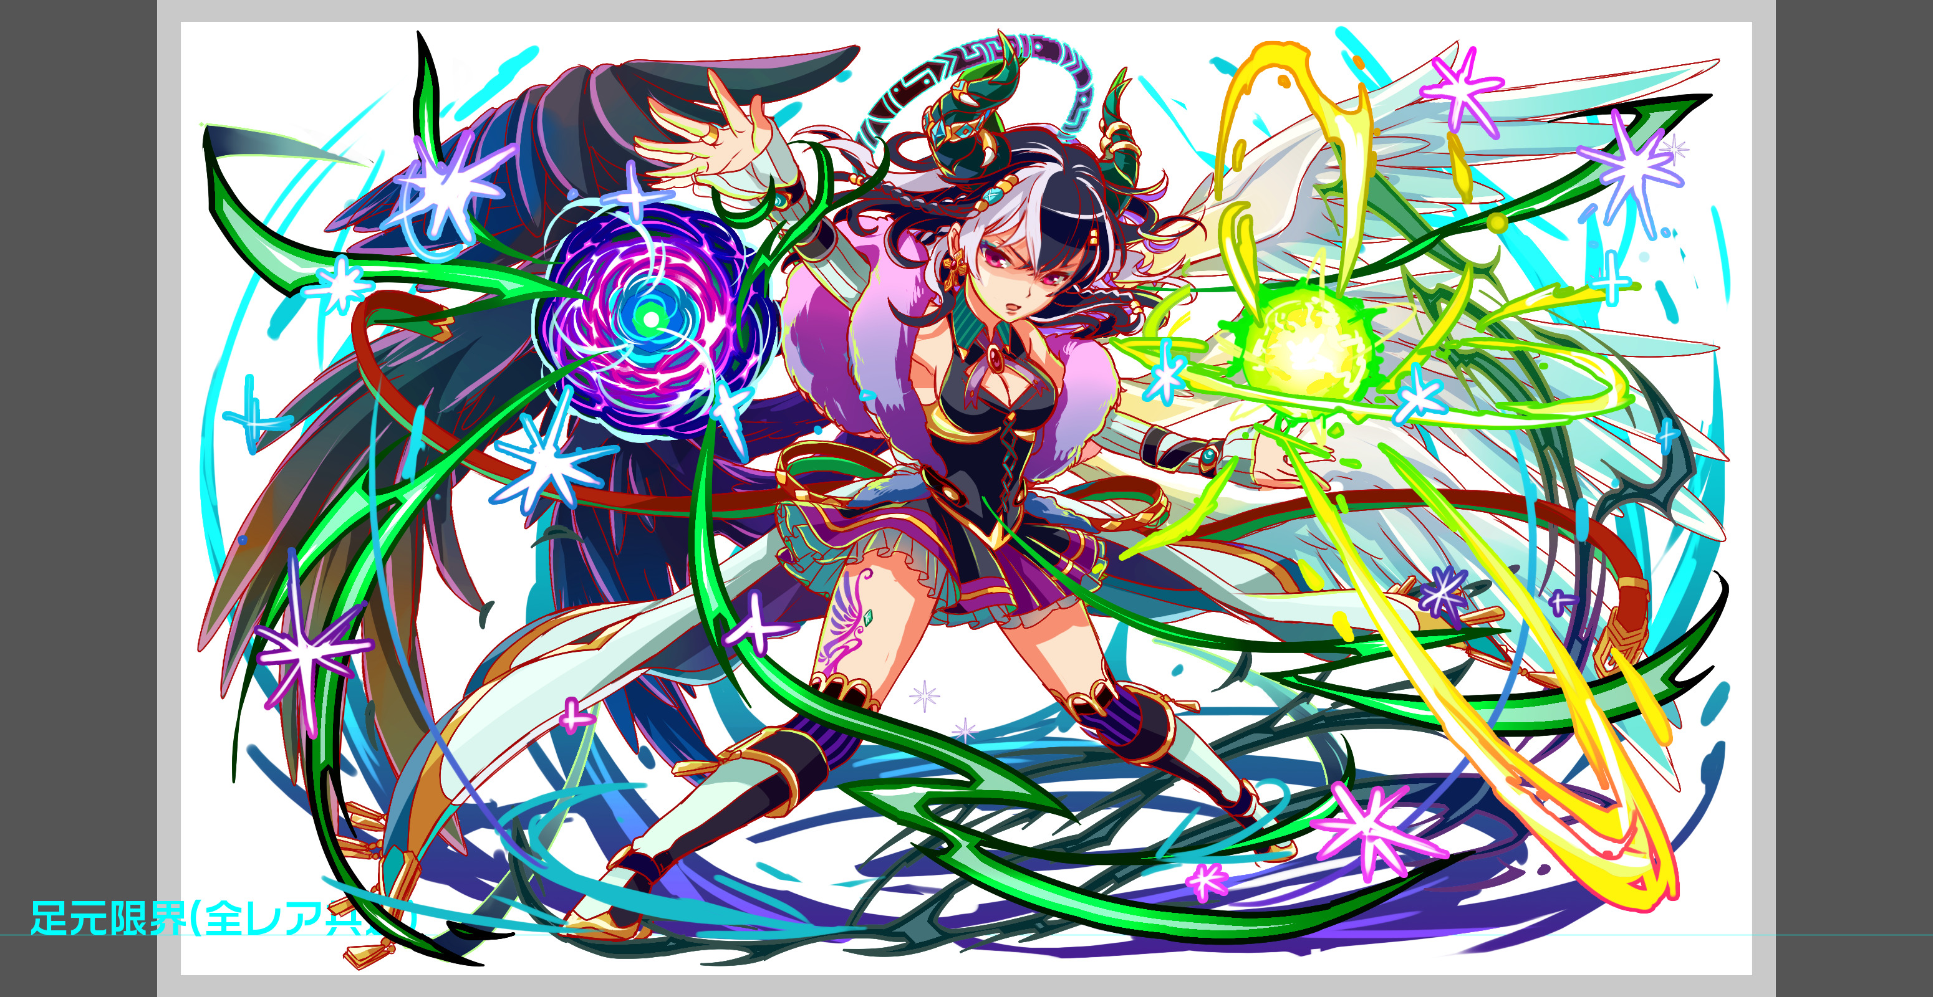

 |  | クリア報酬 | R5 ルシファー

 |  | 補足

 | 活躍させたいユニット

 |  | ユニット名 | 概要コメント |  | ID | ユニット名 | Level | HP | HP ＋値 | attack | attack ＋値 | heal | heal ＋値 | ユニットスキル | クラッシュスキル
 |  | R6 フロイト PremiumSSS | SCP生成＆ボムドロップによる盤面破壊＋2ターン継続するダメージ40%軽減 （非常に強力なユニットなので、フロイト固めだけでは越せない要素を入れる） |  | 871 | 無我夢中の羊狩り フロイト | 99 | 7635 | 33 | 5287 | 66 | 3430 |  | ランダムで2つSCパネル(大)に変換+１ターン低確率でボム(大)をドロップ+2ターン敵からのダメージを40%軽減 | 1体に特大ダメージ ゴッドに効果超大
 |  | R6 織田信長 DropWizSS | 攻撃力バフ＋TAP回数増加＋号令の超火力 （活躍させるため、瞬間的に大ダメージを与えなければならない場面を用意する） |  | 727 | 真鋭の征服者 織田信長 | 99 | 7216 | 33 | 4992 | 66 | 3408 |  | 1ターン赤属性の攻撃力を超大UPしタップ回数を2増やす+赤属性ユニット全員で攻撃 | 1体に特大ダメージ ゴッドに効果超大
 |  | R6 ラグランジュ PremiumSSS | パネル吸収攻撃力バフ＋赤青ドロップの盤面整理 （活躍させるため、瞬間的に特定のパネルが邪魔になる場面を用意する） |  | 796 | 超越凌駕 ラグランジュ | 99 | 7542 | 33 | 5355 | 66 | 3237 |  | 1ターン赤・青パネル出現率大UP+全ユニットの攻撃力UP(緑・黄・ハートを吸収して効果UP)+黄パネルが出現しない | 1体に超大ダメージ
 |  | R6 アマテラス DropWizS | 赤属性限定で全ステータスバフ （防御力UPと回復力UPにより、パーティー全体の耐久性を補う役割） |  | 810 | 君臨大御神 アマテラス | 99 | 6428 | 33 | 5651 | 66 | 2230 |  | 3ターンの間赤属性のユニットの攻撃力を小UP+防御力と回復力を特大UP | 1体に大ダメージ ゴッドに効果特大
 |  |  |  |  |  |  |  | 28821
 | 要警戒ユニット

 |  | ユニット名 | 概要コメント
 |  | R6 ムラマサ DropWizSSS | スキルターンは重いが攻守を兼ね備える。ムラマサ艦隊で突破できないようにする
 |  | R6 ヘイウェイ PremiumSSS | 時限式パネルはベルゼのみ使うものとし、道中は楽、程度の位置付けとする
 |  | R6 ユークリッド PremiumSSS | 全てにおいて万能なキャラなので、属性違いではあるが要警戒

 | フロア構成

 |  | フロア１
 |  | 登場ユニット | 概要・行動パターン | スピード |  | 攻撃1回当たりのダメージ想定
 |  | 味方っぽいユニット2体 | 戦闘なしの演出用フロア。ここを通過する際ターン経過で少しスキルが溜まる。 全ユニットに長期間継続する防御バフ（数値は要調整）を付与してくれる。 このバフが切れてしまうと、被ダメージが跳ね上がり攻略が非常に厳しくなる。 必然的に火力重視で素早く突破する構成の方が有利になる。 味方っぽいユニットの選出ですが、今のところ下記の2案を考えています。 【バアルとメタトロン】 天使と悪魔シリーズのガチャキャラ。ルシファー達を連れ戻すため協力する設定。 デメリットとして赤属性のメタトロンはプレイヤーが連れてくる事も多そうなので、 キャラが被ってしまった時に少々見栄えが悪くなってしまう。 →後から気づいたのですが両方サイズ60しか無いので無理そうです… 【ランスロットとモルドレッド】 円卓の騎士シリーズで、敵として登場していないキャラ。 治安を守るため独自に動いており、事件収束に向けて協力する設定。 シリーズ外のキャラが少々目立ってしまうが、設定的には違和感ないか？

 |  | フロア2
 |  | 登場ユニット | 概要・行動パターン | スピード
 |  | R3 ウリエル （ベルゼ軍） | 足が速く連続攻撃や全体攻撃を多用する。継続的なアタッカー役。 序盤は与し易い相手だが、6ターン経過すると自身の攻撃力をUPする。 かなり攻撃が痛くなるので、それまでにダメージを蓄積して倒せるようにしておく。 | 1 |  | 8000〜12000（エンハンス後）
 |  | R3 ミカエル （ベルゼ軍） | ターンが重い代わりに超強力な一撃を放つ大砲役。荷電粒子斬り。 信長の号令で消し飛ばすか、フロイトの軽減で受け止めなければ即死する。 ガブリエルを先に削ってしまうと加速がかかるため非常に危険。 | 8 |  | 29000
 |  | R3 ガブリエル （ベルゼ軍） | 全体回復や全体軽減バフなどをメインに使用するエンハンス役。 HPが50%を切ると全体加速バフを使用するため、厄介だが放っておくのが正解。 ガブリエル1体を残しての居座りは、防御バフの継続ターン数とトレードオフになる。 | 3 |  | 7000

 |  | フロア3
 |  | 登場ユニット | 概要・行動パターン | スピード
 |  | R4 サキエル （ベルゼ軍） | 攻撃力や回復力に加え、TAP回数をもDOWNさせてくるデバッファー役。 デバフの使用回数は各1回まで。信長やアマテラスで解除すれば問題ない。 フラウロスの方が危険なので、サキエルを撃破するのは後回しが良い。 | 2 |  | 8000
 |  | R4 フラウロス （ベルゼ軍） | ターンが経過する度にだんだん強くなる系のアタッカー役。 初撃は5000ダメージから始まり、7000→9000→11000→13000と上昇していく。 固定ダメージのため防御系スキルでの軽減も不可能。真っ先に倒すべき相手。 | 1 |  | 5000〜13000

 |  | フロア4
 |  | 登場ユニット | 概要・行動パターン | スピード
 |  | R4 アスタロト | 【開幕】 セリフのみ 【常時】 緑パネルプロテクト＋全体攻撃 【常時】 黄パネルプロテクト＋全体攻撃 【2ターン毎】 緑パネル吸収攻撃 【2ターン毎】 黄パネル吸収攻撃 【HP50%以下】 フィーバーゲージ減少＋攻撃 ―――――――――――――――――――――――――――――――――― パネルプロテクトと吸収攻撃を組み合わせた行動パターン。 相方のルキフグスが吸収対象のパネルを大量に降らせてくるので注意が必要。 盤面がどうしようもない状態に陥ったらラグランジュのスキルを使って打開する。 HP50%以下でフィーバーゲージをゼロにしてくるので、その前に使うのが良策。 | 1 |  | 8000〜24000（最大吸収時）
 |  | R4 ルキフグス | 【開幕】 セリフのみ 【1ターン目】 3ターンディスハート 【常時】 1ターンアスタロトの攻撃力UP 【2ターン毎】 3ターン緑パネルの出現率UP 【4ターン毎】 3ターン黄パネルの出現率UP 【アスタロト撃破時】 消滅 ―――――――――――――――――――――――――――――――――― 最初の行動で発動する3ターンディスハートに注意。 回復できない間をフロイトやアマテラスのスキルで凌ぐ必要がある。 直接攻撃してくる事はないので、放っておいてアスタロトを撃破するのが良い。 アスタロトを撃破すれば一緒に消滅する。 | 2 |  | 0

 |  | フロア5
 |  | 登場ユニット | 概要・行動パターン | スピード
 |  | R5 ベルゼブブ（1ゲージ目） | 【開幕】 状態異常無効＋ウィルス（メタトロン、織田信長の有無でセリフ分岐あり） 【常時】 全体攻撃 【常時】 時限式ダメージパネル生成＋攻撃 【7ターン毎】ウィルス掛け直し（無制限） 【HP50%以下】各色パネル吸収回復（4回まで） ―――――――――――――――――――――――――――――――――― ウィザード級ベルゼブブ（1,2ゲージ目）の設定をベースに行動をアレンジ。 強力なウィルス付与やパネル吸収回復をメインのギミックとする。 ウィルスは解除しなくても致命的にはならないが、メタトロンがPTに居ても良い。 | 2 |  | 12000+（ウィルス10%）
 |  | R6 ベルゼブブ（2ゲージ目） | 【開幕】 状態異常無効＋防御バフ（メタトロン、織田信長の有無でセリフ分岐あり） 【1ターン目】即死カウント付き3回連続攻撃（１ッ！２ッ！３ッ！） 【2ターン目】即死カウント付き2回連続攻撃（４ッ！５ッ！） 【3ターン目】全てのプラス効果を解除＋即死攻撃 【撃破時】 セリフ（メタトロン、織田信長の有無でセリフ分岐あり） ―――――――――――――――――――――――――――――――――― ウィザード級ベルゼブブ（3ゲージ目）の設定をベースに行動をアレンジ。 ターン数制限による即死ギミックだが、発動までの猶予が大幅に短くなっている。 防御バフも厄介で、まとまった火力を一斉に叩き込まなければ突破できない。 | 1 |  | 10000

 |  | フロア6
 |  | 登場ユニット | 概要・行動パターン | スピード
 |  | R6 ルシファー（1ゲージ目） | 【開幕】 状態異常無効（織田信長の有無でセリフ分岐あり） 【1ターン目】 12回連続攻撃（即死級。フロイトかアマテラスで防ぐ） 【常時】 クリティカル 【3ターン毎】 全体攻撃 【4ターン目】 永続緑パネルロック＋攻撃 【8ターン目】 永続緑パネル出現率ゼロ＋緑パネル吸収攻撃バフ ―――――――――――――――――――――――――――――――――― 超ウィザードに相応しい勝率2%程度の強さを目指す。 1ターン目、ベルゼ戦から立て直す隙を与えず即死級の連撃を行う。 フロイトかアマテラス、どちらかのバフが残っていれば耐えられるダメージ量。 その後は強力な攻撃に耐えつつ速攻で突破するか、8ターン目の永続緑パネルドロップなしを待ってから突破するかの二択が発生する。 防御バフのターン数を消耗してしまうものの、緑パネルが無くなれば後々の盤面が有利になる（ただし直後にゲージを削り切らないと凄まじいダメージを受ける）。 | 1 |  | 14000〜21000（エンハンス後）
 |  | R6 ルシファー（2ゲージ目） | 【開幕】 状態異常無効（織田信長の有無でセリフ分岐あり） 【常時】 クリティカル 【3ターン毎】 お邪魔パネル3個生成＋3回連続攻撃 【HP60%以下】 全体攻撃＋1ターンスキルバインド＆状態異常無効付与 【HP60%以下】 スキルバインド状態のユニットに大ダメージ 【HP40%以下】 全体攻撃＋1ターンスリープ＆状態異常無効付与 【HP40%以下】 スリープ状態のユニットに大ダメージ 【HP20%以下】 全体攻撃＋1ターン暗闇＆状態異常無効付与 【HP20%以下】 暗闇状態のユニットに大ダメージ ―――――――――――――――――――――――――――――――――― HPトリガーで状態異常からのキラーコンボを放ってくる。 特に危険なのがHP50%以下で発動するスリープを用いたコンボで、HPを最大値に保ったうえで防御バフが継続している状態でなければ、即死もあり得る。 また、3ゲージ目に突入するタイミングも注意する必要がある。 HP20%以下で発動する暗闇スキルを受けた直後に突破するのが望ましい。 | 1 |  | 10000〜18000（キラー時）
 |  | R6 ルシファー（3ゲージ目） | 【開幕】 状態異常無効＋5ターンスキルバインド（セリフ分岐なし） 【1ターン目】 永続ハートパネル出現率ゼロ＋先頭ユニットのCパネル確率出現 【2ターン目】 HPが90%以上＝即死攻撃 HPが90%以下＝黄パネル吸収防御UP 【3ターン目】 HPが80%以上＝即死攻撃 HPが80%以下＝何もしない 【4ターン目】 HPが70%以上＝即死攻撃 HPが70%以下＝タップ回数DOWN 【5ターン目】 HPが60%以上＝即死攻撃 HPが60%以下＝何もしない 【6ターン目】 HPが50%以上＝即死攻撃 HPが50%以下＝攻撃力50%DOWN 【7ターン目】 HPが40%以上＝即死攻撃 HPが40%以下＝何もしない 【8ターン目】 HPが30%以上＝即死攻撃 HPが30%以下＝全パネルプロテクト 【9ターン目】 HPが20%以上＝即死攻撃 HPが20%以下＝何もしない 【10ターン目】 HPが10%以上＝即死攻撃 HPが10%以下＝全ての攻撃90%軽減 【11ターン目】 即死攻撃 ―――――――――――――――――――――――――――――――――― 開幕のスキルバインドを受けると致命的な状況に陥ってしまうため、2ゲージ目で状態異常無効付与が掛かったターンに突入する必要がある。 ターン当たり10%ずつダメージを与えていけば撃破まで持っていけるので、攻略PTでスキルバインドを回避し、スキルの発動タイミングを見極める事で突破できる。 | 1 |  | 0

